⑤参考資料
参考図A

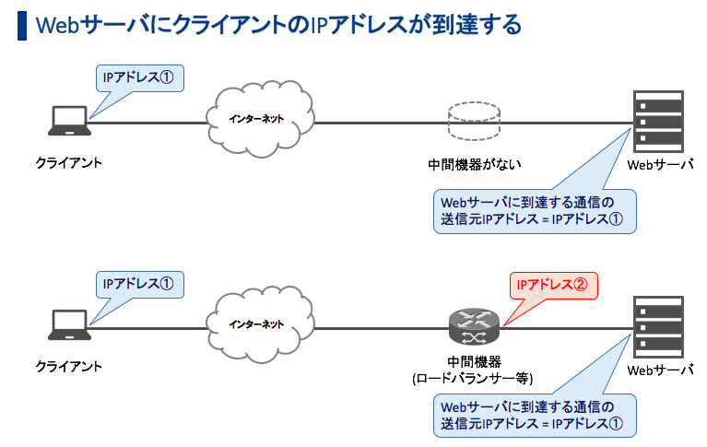

iptables等による遮断方法となります

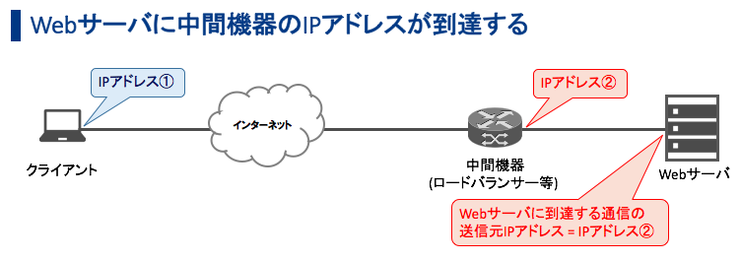

ModSecurityによる遮断方法となります
※お客様でWebサーバに組み込んでただく必要がございます

参考図B

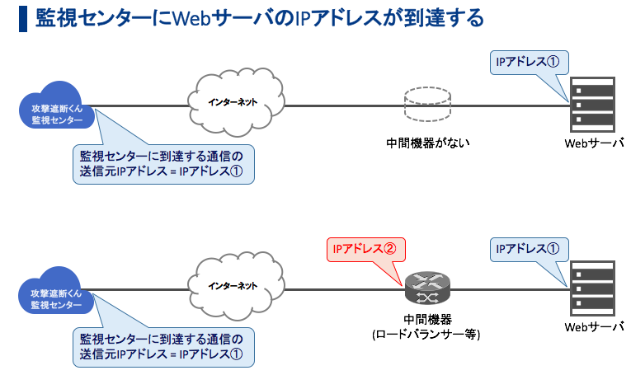

WebサーバのIPアドレスで
エージェントキーを発行

ANYキーでエージェントキーを発行

